CAN할당
ID: | 메시지를 식별하고 메시지의 우선 순위를 지정합니다. 프레임에는 두 가지 포맷인 11 비트 중재 ID를 사용하는 표준과 29 비트 중재 ID를 사용하는 확장이 있습니다.
UR에서 사용하는 일반적인 CAN Standard의 ID는 11bit (0x0 ~ 0x7FF) 이나, ID 11bit 중 상위 6bit는 FC(CMD)로 사용하고 하위 5bit (0x0 ~ 0x1F) 를 ID로 사용한다.

 |  | 1. DIO Read (Polling) 은 Request & Respone형식으로 하고, Sync주기는 500 us
 |  | 2. DO 출력 CMD는 최대한 빨리 나가야 하므로, Sync없이 바로 출력한다.
Board Type |  | 3. DIO, MDCU보드의 CAN 주기는 100us로 해야한다.
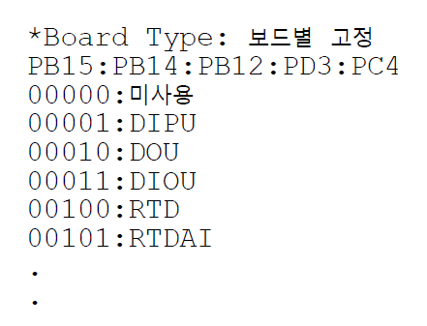

 |  |  | CAN 통신속도: |  | 1Mbps 사용: 128KB/sec
 |  |  | 통신속도 | 거리 (m)
 |  |  | 1Mbps | 40m
 |  |  | 500Kbps | 100m
 |  |  | 250Kbps | 200m
 |  |  | 125Kbps | 500m
 |  |  | 50Kbps | 1000m
Slot ID는 사용자가 정한다.

